7665
提 案 書

ダイナモ多機能ラジオライト |  | 参考上代 | ¥4,000 | 販売価格
 |  | （税別） |  | （税別）
【JAN】 | 4562121889224
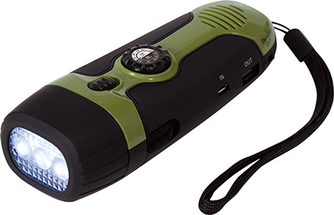 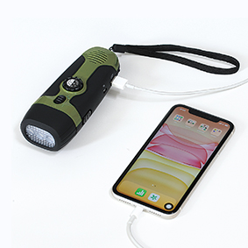 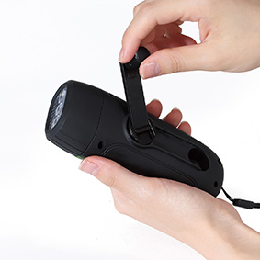 |  |  | 【商品番号】 7665-60 【本体サイズ】 55×40×145ｍｍ・140ｇ 【パッケージサイズ】 63×50×165ｍｍ・179ｇ 【個装形態】 化粧箱入 【材質】 ABS・ポリスチレン・PVC 【入数】 24 【セット内容】 本体・USBケーブル×各1 【商品説明】 手動で蓄電可能！あらゆるシールで大活躍します。

